Colony_Counts_HW
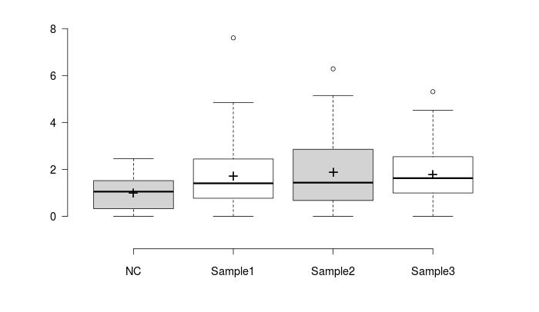
raw mutant counts in 5ul |  |  |  |  |  | OD600 (1:4) |  |  |  |  |  | PARAS DHIMAN
Plates | NC | Sample4 | Sample5 | Sample6 | Plates | NC | Sample4 | Sample5 | Sample6
P1a | 4 | 9 | 14 | 3 | P1a | 0.638 | 0.535 | 0.623 | 0.577 |  |  | 2021482
P1a | 0 | 3 | 1 | 7 | P1a | 0.614 | 0.641 | 0.6 | 0.597
P1a | 0 | 6 | 3 | 13 | P1a | 0.567 | 0.529 | 0.561 | 0.574
P1a | 0 | 5 | 1 | 9 | P1a | 0.54 | 0.557 | 0.585 | 0.558
P1a | 5 | 9 | 4 | 1 | P1a | 0.517 | 0.558 | 0.545 | 0.538
P1a | 0 | 3 | 7 | 1 | P1a | 0.591 | 0.518 | 0.526 | 0.596
P1a | 2 | 4 | 3 | 0 | P1a | 0.431 | 0.498 | 0.524 | 0.524
P1a | 5 | 6 | 3 | 6 | P1a | 0.487 | 0.482 | 0.612 | 0.534
P1a | 3 | 4 | 1 | 11 | P1a | 0.466 | 0.525 | 0.542 | 0.539
P1a | 3 | 4 | 1 | 6 | P1a | 0.467 | 0.535 | 0.51 | 0.504
P1a | 3 | 7 | 5 | 0 | P1a | 0.493 | 0.453 | 0.501 | 0.523
P1a | 0 | 1 | 1 | 3 | P1a | 0.606 | 0.574 | 0.584 | 0.624
P4a | 0 | 4 | 1 | 4 | P4a | 0.623 | 0.565 | 0.581 | 0.61
P4a | 5 | 3 | 6 | 2 | P4a | 0.59 | 0.56 | 0.624 | 0.641
P4a | 5 | 4 | 1 | 5 | P4a | 0.546 | 0.554 | 0.603 | 0.672
P4a | 3 | 11 | 9 | 8 | P4a | 0.575 | 0.573 | 0.543 | 0.572
P4a | 5 | 2 | 4 | 5 | P4a | 0.624 | 0.599 | 0.63 | 0.58
P4a | 2 | 3 | 0 | 3 | P4a | 0.636 | 0.602 | 0.524 | 0.566
P4a | 1 | 1 | 7 | 8 | P4a | 0.571 | 0.528 | 0.596 | 0.568
P4a | 5 | 7 | 6 | 4 | P4a | 0.697 | 0.561 | 0.611 | 0.626
P4a | 3 | 3 | 9 | 8 | P4a | 0.594 | 0.587 | 0.528 | 0.623
P4a | 7 | 10 | 6 | 2 | P4a | 0.571 | 0.525 | 0.529 | 0.549
P4a | 3 | 4 | 6 | 8 | P4a | 0.565 | 0.572 | 0.492 | 0.64
P4a | 6 | 3 | 2 | 0 | P4a | 0.572 | 0.635 | 0.6 | 0.637
P4b | 4 | 17 | 4 | 8 | P4b | 0.68 | 0.7 | 0.575 | 0.576
P4b | 1 | 3 | 6 | 6 | P4b | 0.638 | 0.61 | 0.592 | 0.562
P4b | 7 | 2 | 10 | 9 | P4b | 0.722 | 0.558 | 0.583 | 0.618
P4b | 2 | 0 | 10 | 5 | P4b | 0.527 | 0.506 | 0.571 | 0.457
P4b | 1 | 2 | 9 | 6 | P4b | 0.619 | 0.585 | 0.556 | 0.564
P4b | 1 | 19 | 18 | 4 | P4b | 0.669 | 0.499 | 0.572 | 0.551
P4b | 3 | 6 | 2 | 8 | P4b | 0.531 | 0.5 | 0.479 | 0.474
P4b | 4 | 1 | 8 | 8 | P4b | 0.625 | 0.553 | 0.556 | 0.503
P4b | 3 | 3 | 14 | 0 | P4b | 0.506 | 0.484 | 0.682 | 0.594
P4b | 5 | 7 | 12 | 4 | P4b | 0.611 | 0.484 | 0.622 | 0.462
P4b | 3 | 4 | 7 | 15 | P4b | 0.61 | 0.587 | 0.512 | 0.564
P4b | 5 | 4 | 15 | 4 | P4b | 0.576 | 0.618 | 0.582 | 0.606
P2c | 0 | 9 | 2 | 2 | P2c | 0.63 | 0.651 | 0.609 | 0.725
P2c | 1 | 5 | 4 | 4 | P2c | 0.654 | 0.497 | 0.569 | 0.536
P2c | 2 | 11 | 3 | 7 | P2c | 0.596 | 0.565 | 0.558 | 0.55
P2c | 8 | 2 | 8 | 4 | P2c | 0.65 | 0.527 | 0.531 | 0.523
P2c | 3 | 1 | 0 | 4 | P2c | 0.746 | 0.642 | 0.508 | 0.611
P2c | 2 | 10 | 7 | 1 | P2c | 0.654 | 0.586 | 0.492 | 0.551
P2c | 2 | 0 | 2 | 5 | P2c | 0.758 | 0.527 | 0.584 | 0.557
P2c | 0 | 0 | 0 | 6 | P2c | 0.697 | 0.564 | 0.615 | 0.581
P1c | 5 | 4 | 5 | 1 | P1c | 0.693 | 0.555 | 0.511 | 0.638
P1c | 7 | 2 | 0 | 9 | P1c | 0.701 | 0.615 | 0.524 | 0.708
P1c | 0 | 3 | 3 | 2 | P1c | 0.674 | 0.766 | 0.614 | 0.716
P1c | 2 | 2 | 4 | 10 | P1c | 0.629 | 0.485 | 0.596 | 0.659
P1c | 6 | 5 | 4 | 6 | P1c | 0.613 | 0.577 | 0.573 | 0.602
P1c | 1 | 4 | 4 | 3 | P1c | 0.602 | 0.487 | 0.601 | 0.582
P1c | 3 | 6 | 8 | 4 | P1c | 0.533 | 0.606 | 0.571 | 0.686
P1c | 4 | 1 | 10 | 4 | P1c | 0.635 | 0.466 | 0.55 | 0.638

mutant counts in 100 ul |  |  |  |  |  | OD600 in 100ul
Plates | NC | Sample1 | Sample2 | Sample3 |  | Plates | NC | Sample1 | Sample2 | Sample3
P1a | 80 | 180 | 280 | 60 |  | P1a | 2.552 | 2.14 | 2.492 | 2.308
P1a | 0 | 60 | 20 | 140 |  | P1a | 2.456 | 2.564 | 2.4 | 2.388
P1a | 0 | 120 | 60 | 260 |  | P1a | 2.268 | 2.116 | 2.244 | 2.296
P1a | 0 | 100 | 20 | 180 |  | P1a | 2.16 | 2.228 | 2.34 | 2.232
P1a | 100 | 180 | 80 | 20 |  | P1a | 2.068 | 2.232 | 2.18 | 2.152
P1a | 0 | 60 | 140 | 20 |  | P1a | 2.364 | 2.072 | 2.104 | 2.384
P1a | 40 | 80 | 60 | 0 |  | P1a | 1.724 | 1.992 | 2.096 | 2.096
P1a | 100 | 120 | 60 | 120 |  | P1a | 1.948 | 1.928 | 2.448 | 2.136
P1a | 60 | 80 | 20 | 220 |  | P1a | 1.864 | 2.1 | 2.168 | 2.156
P1a | 60 | 80 | 20 | 120 |  | P1a | 1.868 | 2.14 | 2.04 | 2.016
P1a | 60 | 140 | 100 | 0 |  | P1a | 1.972 | 1.812 | 2.004 | 2.092
P1a | 0 | 20 | 20 | 60 |  | P1a | 2.424 | 2.296 | 2.336 | 2.496
P4a | 0 | 80 | 20 | 80 |  | P4a | 2.492 | 2.26 | 2.324 | 2.44
P4a | 100 | 60 | 120 | 40 |  | P4a | 2.36 | 2.24 | 2.496 | 2.564
P4a | 100 | 80 | 20 | 100 |  | P4a | 2.184 | 2.216 | 2.412 | 2.688
P4a | 60 | 220 | 180 | 160 |  | P4a | 2.3 | 2.292 | 2.172 | 2.288
P4a | 100 | 40 | 80 | 100 |  | P4a | 2.496 | 2.396 | 2.52 | 2.32
P4a | 40 | 60 | 0 | 60 |  | P4a | 2.544 | 2.408 | 2.096 | 2.264
P4a | 20 | 20 | 140 | 160 |  | P4a | 2.284 | 2.112 | 2.384 | 2.272
P4a | 100 | 140 | 120 | 80 |  | P4a | 2.788 | 2.244 | 2.444 | 2.504
P4a | 60 | 60 | 180 | 160 |  | P4a | 2.376 | 2.348 | 2.112 | 2.492
P4a | 140 | 200 | 120 | 40 |  | P4a | 2.284 | 2.1 | 2.116 | 2.196
P4a | 60 | 80 | 120 | 160 |  | P4a | 2.26 | 2.288 | 1.968 | 2.56
P4a | 120 | 60 | 40 | 0 |  | P4a | 2.288 | 2.54 | 2.4 | 2.548
P4b | 80 | 340 | 80 | 160 |  | P4b | 2.72 | 2.8 | 2.3 | 2.304
P4b | 20 | 60 | 120 | 120 |  | P4b | 2.552 | 2.44 | 2.368 | 2.248
P4b | 140 | 40 | 200 | 180 |  | P4b | 2.888 | 2.232 | 2.332 | 2.472
P4b | 40 | 0 | 200 | 100 |  | P4b | 2.108 | 2.024 | 2.284 | 1.828
P4b | 20 | 40 | 180 | 120 |  | P4b | 2.476 | 2.34 | 2.224 | 2.256
P4b | 20 | 380 | 360 | 80 |  | P4b | 2.676 | 1.996 | 2.288 | 2.204
P4b | 60 | 120 | 40 | 160 |  | P4b | 2.124 | 2 | 1.916 | 1.896
P4b | 80 | 20 | 160 | 160 |  | P4b | 2.5 | 2.212 | 2.224 | 2.012
P4b | 60 | 60 | 280 | 0 |  | P4b | 2.024 | 1.936 | 2.728 | 2.376
P4b | 100 | 140 | 240 | 80 |  | P4b | 2.444 | 1.936 | 2.488 | 1.848
P4b | 60 | 80 | 140 | 300 |  | P4b | 2.44 | 2.348 | 2.048 | 2.256
P4b | 100 | 80 | 300 | 80 |  | P4b | 2.304 | 2.472 | 2.328 | 2.424
P2c | 0 | 180 | 40 | 40 |  | P2c | 2.52 | 2.604 | 2.436 | 2.9
P2c | 20 | 100 | 80 | 80 |  | P2c | 2.616 | 1.988 | 2.276 | 2.144
P2c | 40 | 220 | 60 | 140 |  | P2c | 2.384 | 2.26 | 2.232 | 2.2
P2c | 160 | 40 | 160 | 80 |  | P2c | 2.6 | 2.108 | 2.124 | 2.092
P2c | 60 | 20 | 0 | 80 |  | P2c | 2.984 | 2.568 | 2.032 | 2.444
P2c | 40 | 200 | 140 | 20 |  | P2c | 2.616 | 2.344 | 1.968 | 2.204
P2c | 40 | 0 | 40 | 100 |  | P2c | 3.032 | 2.108 | 2.336 | 2.228
P2c | 0 | 0 | 0 | 120 |  | P2c | 2.788 | 2.256 | 2.46 | 2.324
P1c | 100 | 80 | 100 | 20 |  | P1c | 2.772 | 2.22 | 2.044 | 2.552
P1c | 140 | 40 | 0 | 180 |  | P1c | 2.804 | 2.46 | 2.096 | 2.832
P1c | 0 | 60 | 60 | 40 |  | P1c | 2.696 | 3.064 | 2.456 | 2.864
P1c | 40 | 40 | 80 | 200 |  | P1c | 2.516 | 1.94 | 2.384 | 2.636
P1c | 120 | 100 | 80 | 120 |  | P1c | 2.452 | 2.308 | 2.292 | 2.408
P1c | 20 | 80 | 80 | 60 |  | P1c | 2.408 | 1.948 | 2.404 | 2.328
P1c | 60 | 120 | 160 | 80 |  | P1c | 2.132 | 2.424 | 2.284 | 2.744
P1c | 80 | 20 | 200 | 80 |  | P1c | 2.54 | 1.864 | 2.2 | 2.552
 | 0 | 0 | 0 | 0 |  |  | 0 | 0 | 0 | 0

Mutational Rate |  |  |  |  |  | number of cells in 100ul |  |  |  |  | 1 OD = 10^6 cells in 100 ul
Plates | NC | Sample1 | Sample2 | Sample3 |  | Plates | NC | Sample1 | Sample2 | Sample3
P1a | 3.1347962382E-05 | 8.4112149533E-05 | 0.00011235955056 | 2.5996533795E-05 |  | P1a | 2552000 | 2140000 | 2492000 | 2308000
P1a | 0 | 2.3400936037E-05 | 8.3333333333E-06 | 5.8626465662E-05 |  | P1a | 2456000 | 2564000 | 2400000 | 2388000
P1a | 0 | 5.6710775047E-05 | 2.6737967914E-05 | 0.00011324041812 |  | P1a | 2268000 | 2116000 | 2244000 | 2296000
P1a | 0 | 4.4883303411E-05 | 8.547008547E-06 | 8.064516129E-05 |  | P1a | 2160000 | 2228000 | 2340000 | 2232000
P1a | 4.835589942E-05 | 8.064516129E-05 | 3.6697247706E-05 | 9.2936802974E-06 |  | P1a | 2068000 | 2232000 | 2180000 | 2152000
P1a | 0 | 2.8957528958E-05 | 6.6539923954E-05 | 8.389261745E-06 |  | P1a | 2364000 | 2072000 | 2104000 | 2384000
P1a | 2.3201856148E-05 | 4.016064257E-05 | 2.8625954198E-05 | 0 |  | P1a | 1724000 | 1992000 | 2096000 | 2096000
P1a | 5.1334702259E-05 | 6.22406639E-05 | 2.4509803922E-05 | 5.6179775281E-05 |  | P1a | 1948000 | 1928000 | 2448000 | 2136000
P1a | 3.2188841202E-05 | 3.8095238095E-05 | 9.2250922509E-06 | 0.00010204081633 |  | P1a | 1864000 | 2100000 | 2168000 | 2156000
P1a | 3.2119914347E-05 | 3.738317757E-05 | 9.8039215686E-06 | 5.9523809524E-05 |  | P1a | 1868000 | 2140000 | 2040000 | 2016000
P1a | 3.0425963489E-05 | 7.7262693157E-05 | 4.9900199601E-05 | 0 |  | P1a | 1972000 | 1812000 | 2004000 | 2092000
P1a | 0 | 8.7108013937E-06 | 8.5616438356E-06 | 2.4038461538E-05 |  | P1a | 2424000 | 2296000 | 2336000 | 2496000
P4a | 0 | 3.5398230088E-05 | 8.6058519793E-06 | 3.2786885246E-05 |  | P4a | 2492000 | 2260000 | 2324000 | 2440000
P4a | 4.2372881356E-05 | 2.6785714286E-05 | 4.8076923077E-05 | 1.5600624025E-05 |  | P4a | 2360000 | 2240000 | 2496000 | 2564000
P4a | 4.5787545788E-05 | 3.6101083032E-05 | 8.2918739635E-06 | 3.7202380952E-05 |  | P4a | 2184000 | 2216000 | 2412000 | 2688000
P4a | 2.6086956522E-05 | 9.5986038394E-05 | 8.2872928177E-05 | 6.993006993E-05 |  | P4a | 2300000 | 2292000 | 2172000 | 2288000
P4a | 4.0064102564E-05 | 1.6694490818E-05 | 3.1746031746E-05 | 4.3103448276E-05 |  | P4a | 2496000 | 2396000 | 2520000 | 2320000
P4a | 1.572327044E-05 | 2.4916943522E-05 | 0 | 2.6501766784E-05 |  | P4a | 2544000 | 2408000 | 2096000 | 2264000
P4a | 8.7565674256E-06 | 9.4696969697E-06 | 5.8724832215E-05 | 7.0422535211E-05 |  | P4a | 2284000 | 2112000 | 2384000 | 2272000
P4a | 3.5868005739E-05 | 6.23885918E-05 | 4.9099836334E-05 | 3.1948881789E-05 |  | P4a | 2788000 | 2244000 | 2444000 | 2504000
P4a | 2.5252525253E-05 | 2.5553662692E-05 | 8.5227272727E-05 | 6.4205457464E-05 |  | P4a | 2376000 | 2348000 | 2112000 | 2492000
P4a | 6.1295971979E-05 | 9.5238095238E-05 | 5.6710775047E-05 | 1.8214936248E-05 |  | P4a | 2284000 | 2100000 | 2116000 | 2196000
P4a | 2.6548672566E-05 | 3.4965034965E-05 | 6.0975609756E-05 | 0.0000625 |  | P4a | 2260000 | 2288000 | 1968000 | 2560000
P4a | 5.2447552448E-05 | 2.3622047244E-05 | 1.6666666667E-05 | 0 |  | P4a | 2288000 | 2540000 | 2400000 | 2548000
P4b | 2.9411764706E-05 | 0.00012142857143 | 3.4782608696E-05 | 6.9444444444E-05 |  | P4b | 2720000 | 2800000 | 2300000 | 2304000
P4b | 7.8369905956E-06 | 2.4590163934E-05 | 5.0675675676E-05 | 5.3380782918E-05 |  | P4b | 2552000 | 2440000 | 2368000 | 2248000
P4b | 4.8476454294E-05 | 1.7921146953E-05 | 8.576329331E-05 | 7.2815533981E-05 |  | P4b | 2888000 | 2232000 | 2332000 | 2472000
P4b | 1.8975332068E-05 | 0 | 8.7565674256E-05 | 5.4704595186E-05 |  | P4b | 2108000 | 2024000 | 2284000 | 1828000
P4b | 8.0775444265E-06 | 1.7094017094E-05 | 8.0935251799E-05 | 5.3191489362E-05 |  | P4b | 2476000 | 2340000 | 2224000 | 2256000
P4b | 7.4738415546E-06 | 0.00019038076152 | 0.00015734265734 | 3.6297640653E-05 |  | P4b | 2676000 | 1996000 | 2288000 | 2204000
P4b | 2.8248587571E-05 | 0.00006 | 2.0876826722E-05 | 8.4388185654E-05 |  | P4b | 2124000 | 2000000 | 1916000 | 1896000
P4b | 0.000032 | 9.0415913201E-06 | 7.1942446043E-05 | 7.9522862823E-05 |  | P4b | 2500000 | 2212000 | 2224000 | 2012000
P4b | 2.9644268775E-05 | 3.0991735537E-05 | 0.00010263929619 | 0 |  | P4b | 2024000 | 1936000 | 2728000 | 2376000
P4b | 4.0916530278E-05 | 7.2314049587E-05 | 9.6463022508E-05 | 4.329004329E-05 |  | P4b | 2444000 | 1936000 | 2488000 | 1848000
P4b | 2.4590163934E-05 | 3.4071550256E-05 | 6.8359375E-05 | 0.0001329787234 |  | P4b | 2440000 | 2348000 | 2048000 | 2256000
P4b | 4.3402777778E-05 | 3.2362459547E-05 | 0.00012886597938 | 3.300330033E-05 |  | P4b | 2304000 | 2472000 | 2328000 | 2424000
P2c | 0 | 6.9124423963E-05 | 1.6420361248E-05 | 1.3793103448E-05 |  | P2c | 2520000 | 2604000 | 2436000 | 2900000
P2c | 7.6452599388E-06 | 5.0301810865E-05 | 3.5149384886E-05 | 3.7313432836E-05 |  | P2c | 2616000 | 1988000 | 2276000 | 2144000
P2c | 1.677852349E-05 | 9.7345132743E-05 | 2.688172043E-05 | 6.3636363636E-05 |  | P2c | 2384000 | 2260000 | 2232000 | 2200000
P2c | 6.1538461538E-05 | 1.8975332068E-05 | 7.5329566855E-05 | 3.8240917782E-05 |  | P2c | 2600000 | 2108000 | 2124000 | 2092000
P2c | 2.0107238606E-05 | 7.7881619938E-06 | 0 | 3.2733224223E-05 |  | P2c | 2984000 | 2568000 | 2032000 | 2444000
P2c | 1.5290519878E-05 | 8.5324232082E-05 | 7.1138211382E-05 | 9.0744101633E-06 |  | P2c | 2616000 | 2344000 | 1968000 | 2204000
P2c | 1.3192612137E-05 | 0 | 1.7123287671E-05 | 4.4883303411E-05 |  | P2c | 3032000 | 2108000 | 2336000 | 2228000
P2c | 0 | 0 | 0 | 5.1635111876E-05 |  | P2c | 2788000 | 2256000 | 2460000 | 2324000
P1c | 3.6075036075E-05 | 3.6036036036E-05 | 4.8923679061E-05 | 7.8369905956E-06 |  | P1c | 2772000 | 2220000 | 2044000 | 2552000
P1c | 4.9928673324E-05 | 1.6260162602E-05 | 0 | 6.3559322034E-05 |  | P1c | 2804000 | 2460000 | 2096000 | 2832000
P1c | 0 | 1.9582245431E-05 | 2.4429967427E-05 | 1.3966480447E-05 |  | P1c | 2696000 | 3064000 | 2456000 | 2864000
P1c | 1.5898251192E-05 | 2.0618556701E-05 | 3.355704698E-05 | 7.5872534143E-05 |  | P1c | 2516000 | 1940000 | 2384000 | 2636000
P1c | 4.8939641109E-05 | 4.3327556326E-05 | 3.4904013962E-05 | 4.9833887043E-05 |  | P1c | 2452000 | 2308000 | 2292000 | 2408000
P1c | 8.3056478405E-06 | 4.1067761807E-05 | 3.3277870216E-05 | 2.5773195876E-05 |  | P1c | 2408000 | 1948000 | 2404000 | 2328000
P1c | 2.8142589118E-05 | 4.9504950495E-05 | 7.0052539405E-05 | 2.915451895E-05 |  | P1c | 2132000 | 2424000 | 2284000 | 2744000
P1c | 3.1496062992E-05 | 1.0729613734E-05 | 9.0909090909E-05 | 3.1347962382E-05 |  | P1c | 2540000 | 1864000 | 2200000 | 2552000
average | 2.5030230087E-05 |  |  |  |  |  | 0 | 0 | 0 | 0

Fold Change
Plates | NC | Sample1 | Sample2 | Sample3
P1a | 1.2524040839 | 3.3604225466 | 4.4889539636 | 1.0386054665
P1a | 0 | 0.93490694875 | 0.3329307523 | 2.3422263981
P1a | 0 | 2.26569132 | 1.0682270127 | 4.5241461114
P1a | 0 | 1.7931638365 | 0.34146743826 | 3.2219105062
P1a | 1.9318999167 | 3.2219105062 | 1.4661170744 | 0.37129823677
P1a | 0 | 1.1569022281 | 2.6583824328 | 0.33516518688
P1a | 0.92695337068 | 1.6044855533 | 1.143655256 | 0
P1a | 2.0509081251 | 2.4866197267 | 0.97920809501 | 2.2444769818
P1a | 1.285998614 | 1.5219691534 | 0.36855802838 | 4.0767030894
P1a | 1.2832448697 | 1.4935211318 | 0.391683238 | 2.3780768022
P1a | 1.2155686697 | 3.0867751869 | 1.9935973192 | 0
P1a | 0 | 0.34801123934 | 0.34205214278 | 0.96037717011
P4a | 0 | 1.4142191248 | 0.34381833284 | 1.3098914845
P4a | 1.6928682321 | 1.070134561 | 1.9207543402 | 0.62327129916
P4a | 1.8292898478 | 1.442299288 | 0.3312743804 | 1.4862980014
P4a | 1.0422180072 | 3.8348044768 | 3.3109135588 | 2.7938244949
P4a | 1.6006286168 | 0.66697312648 | 1.2683076278 | 1.7220556154
P4a | 0.62817123076 | 0.99547401021 | 0 | 1.0587903784
P4a | 0.34983966967 | 0.37833040034 | 2.3461563082 | 2.8134993152
P4a | 1.4329874561 | 2.4925296964 | 1.9616214538 | 1.2764118299
P4a | 1.0088810676 | 1.0209120173 | 3.4049736031 | 2.5651165507
P4a | 2.4488776877 | 3.8049228835 | 2.26569132 | 0.72771749137
P4a | 1.0606643436 | 1.3969122474 | 2.4360786754 | 2.4969806423
P4a | 2.0953683711 | 0.94374071519 | 0.66586150461 | 0
P4b | 1.175049714 | 4.8512766764 | 1.3896240096 | 2.7744229359
P4b | 0.31310102098 | 0.98241861335 | 2.0245788991 | 2.1326525059
P4b | 1.9367162876 | 0.71598011248 | 3.4263885314 | 2.9091036609
P4b | 0.75809658969 | 0 | 3.4983966967 | 2.1855410436
P4b | 0.32271155312 | 0.68293487652 | 3.2335001123 | 2.1250899083
P4b | 0.29859260296 | 7.606033219 | 6.2861051134 | 1.4501520971
P4b | 1.1285788214 | 2.3971014166 | 0.83406451517 | 3.3714506562
P4b | 1.2784540888 | 0.36122685603 | 2.874222322 | 3.1770727854
P4b | 1.1843386446 | 1.2381722193 | 4.1006133715 | 0
P4b | 1.6346845449 | 2.8890685117 | 3.8538607984 | 1.7295104016
P4b | 0.98241861335 | 1.361216023 | 2.7310725775 | 5.3127247708
P4b | 1.7340143349 | 1.2929349604 | 5.1484136954 | 1.3185376329
P2c | 0 | 2.7616375767 | 0.6560211868 | 0.55105779692
P2c | 0.30544105716 | 2.009642368 | 1.4042773384 | 1.4907347118
P2c | 0.67033037377 | 3.8891025933 | 1.0739701687 | 2.5423802903
P2c | 2.4585655555 | 0.75809658969 | 3.0095435236 | 1.5277893031
P2c | 0.8033181691 | 0.3111502358 | 0 | 1.3077476359
P2c | 0.61088211432 | 3.4088472932 | 2.842091788 | 0.36253802429
P2c | 0.52706715404 | 0 | 0.68410428555 | 1.7931638365
P2c | 0 | 0 | 0 | 2.0629099971
P1c | 1.441258668 | 1.4397005505 | 1.954583673 | 0.31310102098
P1c | 1.9947348925 | 0.6496209801 | 0 | 2.5393023481
P1c | 0 | 0.78234380437 | 0.97601849209 | 0.55798450107
P1c | 0.63516200757 | 0.82374619127 | 1.3406607475 | 3.0312359846
P1c | 1.9552213838 | 1.7310091108 | 1.3944743552 | 1.9909480204
P1c | 0.33182467007 | 1.6407265001 | 1.3295071639 | 1.0296827391
P1c | 1.124344004 | 1.9778064493 | 2.7987173574 | 1.1647723113
P1c | 1.2583209536 | 0.42866620468 | 3.6319718433 | 1.2524040839
 | 1 | 0 | 0 | 0

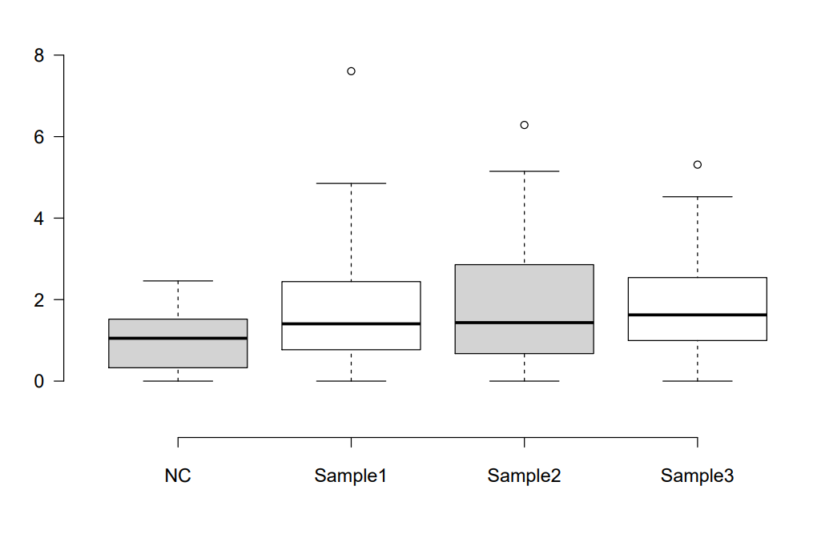

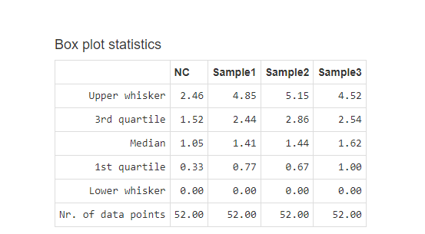

 |  |  |  |  |  |  | WITH SAMPLE MEAN

